Texto
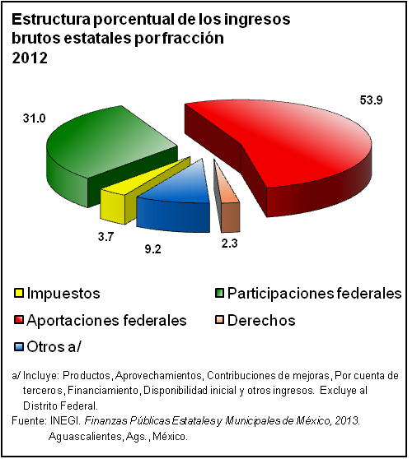
21. Finanzas y cuentas del sector público

En este apartado se presentan estadísticas relativas a la situación financiera del sector público (gobierno federal, organismos y empresas dentro del presupuesto y extrapresupuestales); también incluye información sobre el balance del sector paraestatal controlado, gasto público, inversión pública federal ejercida por sector y participaciones federales, así como datos referentes a las finanzas públicas locales (ingresos y egresos estatales, municipales y del Gobierno del Distrito Federal). Con el propósito de dimensionar las actividades del sector público en la economía nacional, se presentan datos del Sistema de Cuentas Nacionales de México (SCNM), específicamente la cuenta de producción del sector público.
Fundamentalmente, son tres fuentes las que aportaron la información sobre los temas descritos arriba, destacando la Secretaría de Hacienda y Crédito Público (Cuenta de la Hacienda Pública Federal); el Instituto Nacional de Estadística y Geografía, que aportó la estadística sobre finanzas públicas estatales y municipales y del SCNM; y, por último, el Informe de Gobierno de la Presidencia de la República. La cobertura temporal corresponde a las series de 1995 a 2011 y 2012

